Étiquettes composants
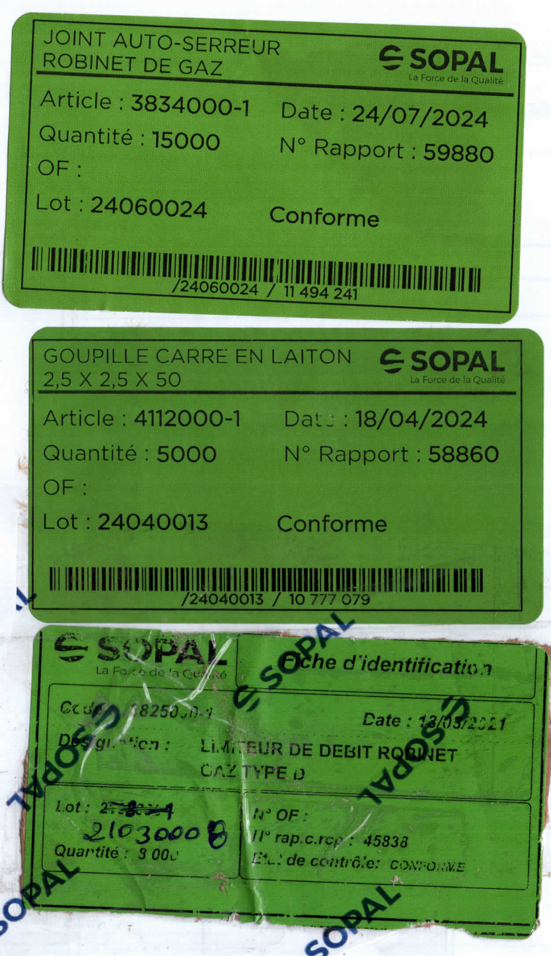
Étiquettes d’identification des composants (page 2 du registre)

Composant | Article | Lot | Quantité | Date | N° Rapport | État
Joint auto-serreur robinet de gaz | 3834000-1 | 24060024 | 15,000 | 24/07/2024 | 59880 | Conforme
Goupille carré en laiton 2,5 x 2,5 x 50 | 4112000-1 | 24040013 | 5,000 | 18/04/2024 | 58860 | Conforme
Limiteur de débit robinet gaz type D | 3825000-1 | 21030008 | 3,000 | 13/03/2021 | 45838 | Conforme
Étiquette limiteur abîmée : code article (3825000-1) et date (13/03/2021) lus en partie ; lot corrigé à la main en 21030008.

Scan des étiquettes :

